상품제안서
엔터빅 유/무선 프리미엄 극세사 전기담요 HEB-S900 | 상품코드: F31429

 |  |  |  |  |  |  | 02-412-0044 | www.easy1.co.kr
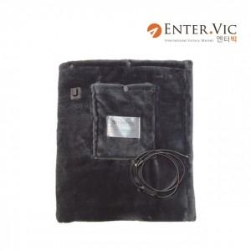

【상세/제작정보】 | 제품색상 : 다크그레이 카톤단위당수량 : 10개 라벨지부착가능 : 120x60mm

【인쇄/포장옵션】 | 인쇄불가 / 포장지포장

【공급단가】 | 수량 | 30~ | 50~ | 100~ | 300~ | 500~
*VAT별도 | 단가 | 43,630원 | 42,900원 | 41,810원 | 41,090원 | 40,000원

【상품 URL】 | https://easy1.co.kr:443/src/goods_detail.php?gdno=31429

